G1
Ind20202_G1 - F+E-Aufwendungen |  |  |  |  |  |  |  |  |  |  |  |  | Zurück zum Index

Intramuros-Forschung und Entwicklung (F+E)-Aufwendungen in der Schweiz nach Sektor, 2000 - 2019
In Millionen Franken zu laufenden Preisen und in %

Sektor | Millionen |  |  |  |  |  |  | %
 | 2019 | 2017 | 2015 | 2012 | 2008 | 2004 | 2000 | 2019 | 2017 | 2015 | 2012 | 2008 | 2004 | 2000
Privatwirtschaft1 | 15454 | 14120 | 13961 | 12819 | 11979 | 9659 | 7888 | 68 | 67 | 68 | 69 | 73 | 74 | 74
Bund | 214 | 184 | 194 | 139 | 123 | 140 | 141 | 1 | 1 | 1 | 1 | 1 | 1 | 1
Hochschulen | 6606 | 6217 | 5885 | 5204 | 3940 | 3000 | 2440 | 29 | 30 | 29 | 28 | 24 | 23 | 23
Private Organisationen ohne Erwerbszweck | 610 | 526 | 524 | 340 | 260 | 300 | 205 | 3 | 2 | 3 | 2 | 2 | 2 | 2
Total Sektoren | 22884 | 21048 | 20563 | 18502 | 16301 | 13099 | 10675 | 100 | 100 | 100 | 100 | 100 | 100 | 100

1 Da einige Unternehmen bei der letzten Datenerhebung ihre Antworten für vergangene Erhebungen berichtigt haben, mussten die Daten von 2012, 2015 und 2017 revidiert werden.

Quelle: BFS - Forschung und Entwicklung (F+E) Synthese Schweiz (FE Schweiz)
© BFS
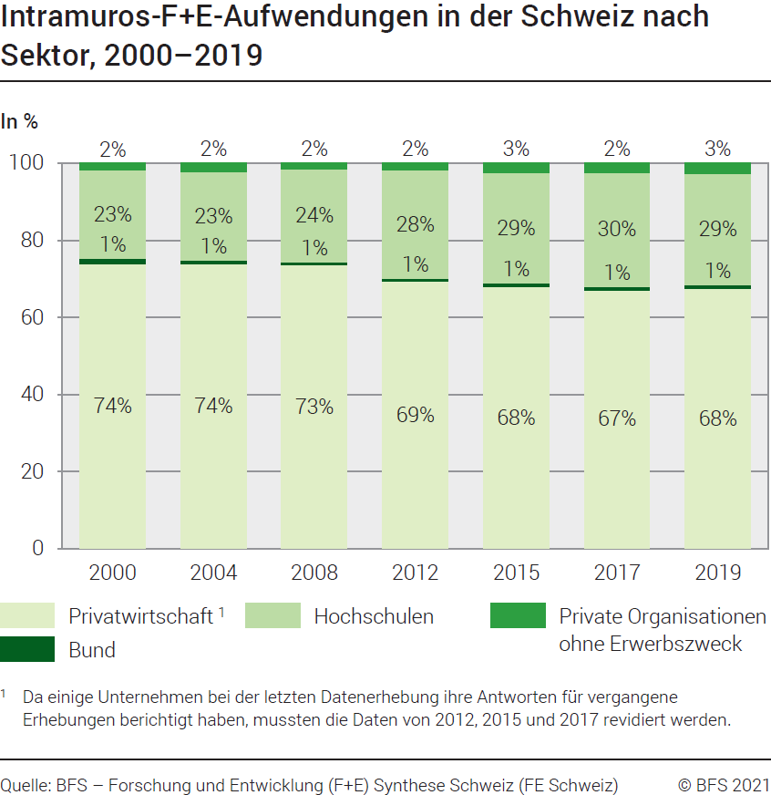

G201
Ind20202_G201 - F+E-Aufwendungen |  | Zurück zum Index

Intramuros-Forschung und Entwicklung (F+E)-Aufwendungen in der Schweiz nach Sektor, 2019
In Millionen Franken zu laufenden Preisen und in %

Sektor | Millionen Franken | %
Privatwirtschaft | 15454 | 68
Bund | 214 | 1
Hochschulen | 6606 | 29
Private Organisationen ohne Erwerbszweck | 610 | 3
Total Sektoren | 22884 | 100

Quelle: BFS - Forschung und Entwicklung (F+E) Synthese Schweiz (FE Schweiz)
© BFS
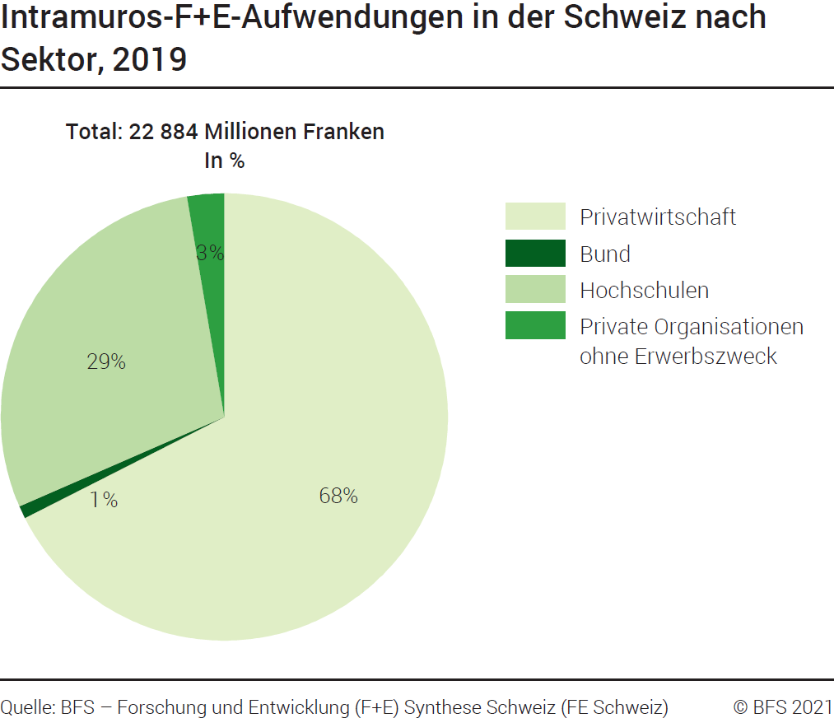

G209
Ind20202_G209 - F+E-Aufwendungen | Zurück zum Index

Intramuros-Forschung und Entwicklung (F+E)-Aufwendungen in der Schweiz nach Sektor und Forschungsart, 2019
In Millionen Franken zu laufenden Zahlen und in %

Sektor und Forschungsart | Millionen Franken | %
Total Privatwirtschaft | 15454 | 100
Grundlagenforschung | 4065 | 26
Angewandte Forschung | 5245 | 34
Experimentelle Entwicklung | 6144 | 40
Total Bund | 214 | 100
Grundlagenforschung | 1 | 0
Angewandte Forschung | 210 | 98
Experimentelle Entwicklung | 4 | 2
Total Hochschulen | 6606 | 100
Grundlagenforschung | 5099 | 77
Angewandte Forschung | 1065 | 16
Experimentelle Entwicklung | 442 | 7
Total Private Organisationen ohne Erwerbszweck | 610 | 100
Grundlagenforschung | 456 | 75
Angewandte Forschung | 114 | 19
Experimentelle Entwicklung | 40 | 7
Total Intramuros-F+E-Aufwendungen in der Schweiz | 22884 | 100
Total Grundlagenforschung | 9621 | 42
Total Angewandte Forschung | 6634 | 29
Total Experimentelle Entwicklung | 6629 | 29

Quelle: BFS - Forschung und Entwicklung (F+E) Synthese Schweiz (FE Schweiz)
© BFS

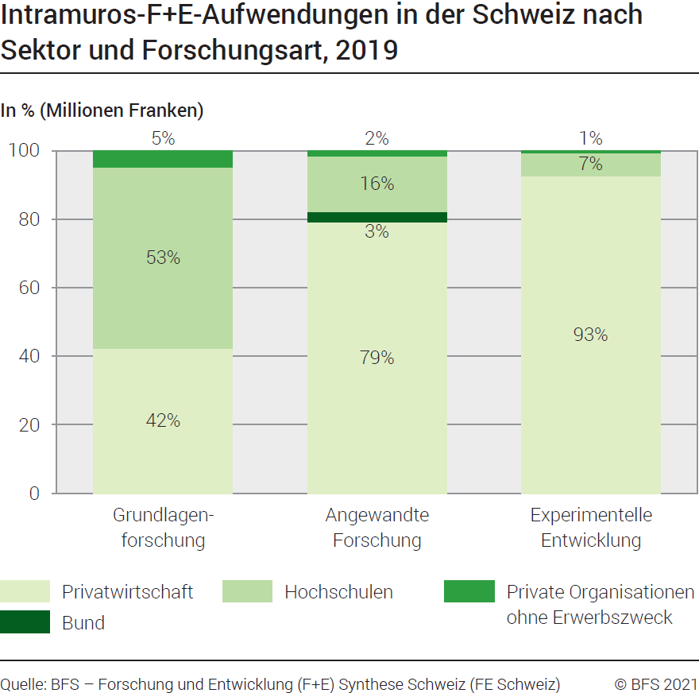

G2
Ind20202_G2 - F+E-Aufwendungen |  | Zurück zum Index

Forschung und Entwicklung (F+E)-Bruttoinlandaufwendungen im internationalen Vergleich, 2020
In % des BIP

Land | % des BIP
Israel | 5.44
Südkorea | 4.81
Schweden | 3.53
Belgien | 3.48
Vereinigte Staaten | 3.45
Japan | 3.27
Österreich | 3.20
Schweiz (2019) 1 | 3.15
Deutschland | 3.14
Dänemark | 2.96
Finnland | 2.91
Total OECD | 2.68
Frankreich | 2.35
Niederlande | 2.29
Norwegen | 2.28
EU 2 | 2.20
Ver. Königreich (2019) | 1.71
Kanada | 1.70
Portugal | 1.62
Italien | 1.53

1 revidiertes BIP
2 Zusammensetzung der EU am 1.2.2020
Quelle: OECD – MSTI-Datenbank, Abteilung STI / EAS, Paris, März 2022
BFS - Forschung und Entwicklung (F+E) Synthese Schweiz (FE Schweiz)
© BFS

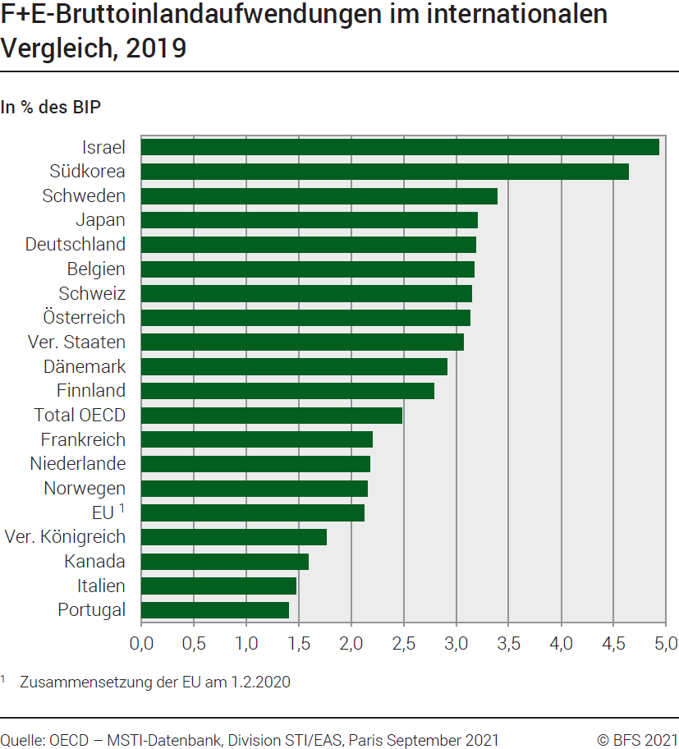

G210
Ind20202_G210 - F+E-Aufwendungen |  |  |  | Zurück zum Index

Forschung und Entwicklung (F+E)-Durchführung nach Sektor im internationalen Vergleich, 2020
In %

Land | Privatwirtschaft | Staat | Höhere Bildung | Private Organisationen ohne Erwerbszweck
Deutschland | 67.1 | 14.7 | 18.2 | ..
Korea | 79.1 | 10.1 | 9.0 | 1.8
Vereinigte Staaten | 75.3 | 9.5 | 11.3 | 4.0
Frankreich | 66.2 | 11.9 | 20.2 | 1.7
Israel | 90.3 | 1.3 | 7.6 | 0.7
Italien | 60.9 | 13.3 | 23.7 | 2.0
Japan | 78.7 | 8.3 | 11.7 | 1.4
Ver. Königreich (2019) | 67.4 | 6.9 | 23.5 | 2.2
Schweden | 72.3 | 4.4 | 23.1 | 0.1
Schweiz (2019) | 67.5 | 0.9 | 28.9 | 2.7
Total OECD | 71.5 | 9.6 | 16.4 | 2.4
EU 1 | 65.5 | 11.7 | 22.0 | 0.8

1 Zusammensetzung der EU am 1.2.2020
Quelle: OECD – MSTI-Datenbank, Abteilung STI / EAS, Paris, März 2022
BFS - Forschung und Entwicklung (F+E) Synthese Schweiz (FE Schweiz)
© BFS

